広告サイズ
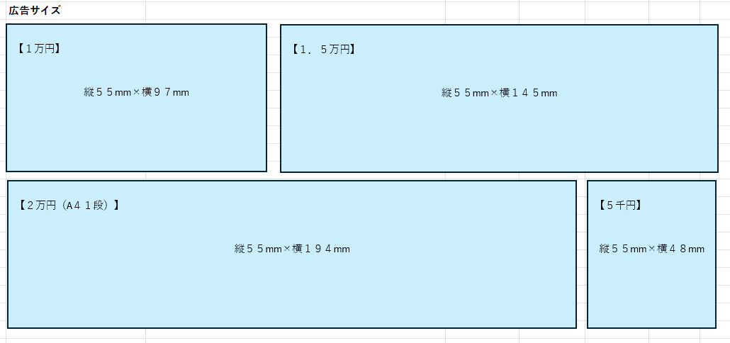
広告サイズ
【１万円】
縦５５mm×横９７mm
【１．５万円】
縦５５mm×横１４５mm

【２万円（A４１段）】
縦５５mm×横１９４mm
【５千円】
縦５５mm×横４８mm

